data aset IKNB
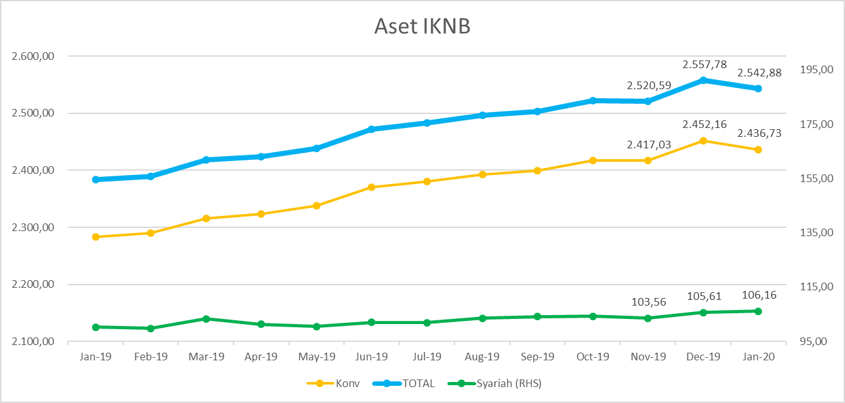
ASET INDUSTRI KEUANGAN NON BANK |  |  |  | ASET INDUSTRI KEUANGAN NON BANK

 |  |  | dalam triliun Rp |  |  |  | dalam miliar Rp
Komponen | Januari 2020 |  | Total | Komponen | Januari 2020 |  | Total
 | Konvensional | Syariah |  |  | Konvensional | Syariah
Asuransi | 1,321.67 | 45.02 | 1,366.69 | Asuransi | 1,321,668.78 | 45,020.65 | 1,366,689.43
Asuransi Jiwa | 545.60 | 37.01 | 582.61 | Asuransi Jiwa | 545,599.72 | 37,010.66 | 582,610.38
Asuransi Umum | 162.63 | 5.93 | 168.57 | Asuransi Umum | 162,632.88 | 5,932.58 | 168,565.45
Reasuransi | 26.41 | 2.08 | 28.49 | Reasuransi | 26,408.07 | 2,077.41 | 28,485.48
Asuransi Wajib | 131.01 | - | 131.01 | Asuransi Wajib | 131,012.02 | - | 131,012.02
Asuransi Sosial (BPJS)* | 456.02 | - | 456.02 | Asuransi Sosial (BPJS) | 456,016.10 | - | 456,016.10
Lembaga Pembiayaan | 592.68 | 27.01 | 619.69 | Lembaga Pembiayaan | 592,679.32 | 27,010.60 | 619,689.92
Perusahaan Pembiayaan | 492.63 | 19.60 | 512.24 | Perusahaan Pembiayaan | 492,632.95 | 19,603.72 | 512,236.67
Modal Ventura | 16.39 | 2.97 | 19.36 | Modal Ventura | 16,393.59 | 2,970.89 | 19,364.48
PP Infrastruktur | 83.65 | 4.44 | 88.09 | PP Infrastruktur | 83,652.77 | 4,436.00 | 88,088.77
Dana Pensiun | 291.31 | 5.18 | 296.49 | Dana Pensiun | 291,310.56 | 5,180.60 | 296,491.17
DPPK-PPMP | 159.69 | 0.34 | 160.03 | DPPK-PPMP | 159,690.07 | 335.44 | 160,025.51
DPPK-PPIP | 35.28 | 0.11 | 35.39 | DPPK-PPIP | 35,279.67 | 105.99 | 35,385.67
DPLK | 96.34 | 4.74 | 101.08 | DPLK | 96,340.82 | 4,739.17 | 101,079.99
LKK | 215.88 | 28.42 | 244.30 | LKK | 215,879.56 | 28,421.88 | 244,301.44
1. LPEI | 92.65 | 13.33 | 105.98 | 1. LPEI | 92,648.83 | 13,326.47 | 105,975.30
2. Pergadaian | 54.59 | 11.23 | 65.82 | 2. Pergadaian | 54,594.90 | 11,225.89 | 65,820.79
3. Lembaga Penjamin | 18.43 | 2.32 | 20.76 | 3. Lembaga Penjamin | 18,434.80 | 2,323.03 | 20,757.84
4. PT SMF (Persero) | 25.35 | 1.55 | 26.90 | 4. PT SMF (Persero) | 25,354.51 | 1,546.49 | 26,901.00
5. PT PNM (Persero) | 23.28 | - | 23.28 | 5. PT PNM (Persero) | 23,280.00 | - | 23,280.00
6. PT Danareksa (Persero) | 1.57 | - | 1.57 | 6. PT Danareksa (Persero) | 1,566.51 | - | 1,566.51
Jasa Penunjang | 11.32 | - | 11.32 | Jasa Penunjang | 11,315.11 | - | 11,315.11
Pialang Asuransi | 7.53 | - | 7.53 | Pialang Asuransi | 7,528.81 | - | 7,528.81
Pialang Reasuransi | 3.79 | - | 3.79 | Pialang Reasuransi | 3,786.30 | - | 3,786.30
LKM | 0.60 | 0.47 | 1.07 | LKM | 602.08 | 467.90 | 1,069.98
Fintech | 3.27 | 0.06 | 3.33 | Fintech | 3,270.67 | 56.10 | 3,326.77
TOTAL | 2,436.73 | 106.16 | 2,542.88 | TOTAL | 2,436,726.09 | 106,157.72 | 2,542,883.81

Keterangan :
Data aset LKM menggunakan data Kuartal III 2019.
Data aset Jasa Penunjang menggunakan data Semester II 2019.
*Revisi |  |  |  |  |  | triliun Rp

Pelaku IKNB
JUMLAH PELAKU
INDUSTRI KEUANGAN NON BANK

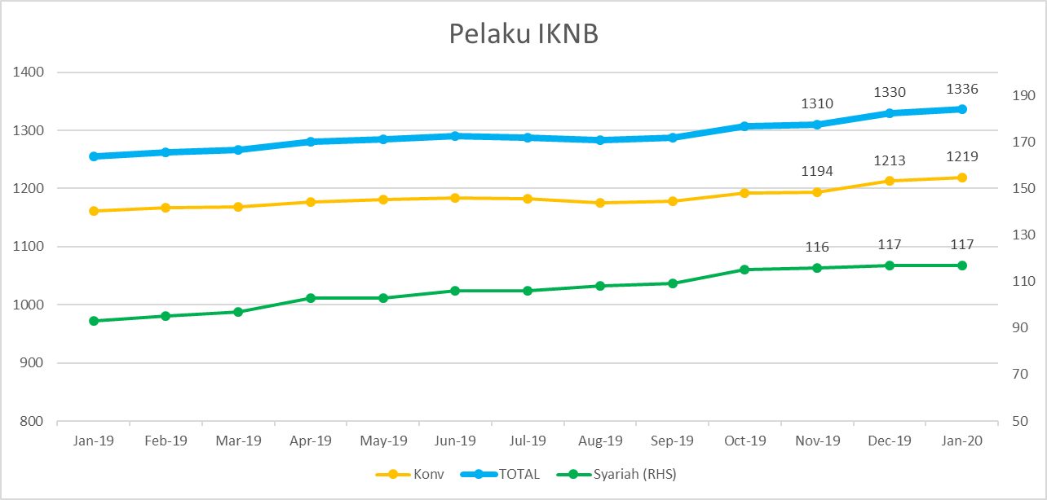
Komponen | Januari 2020 |  | Total
 | Konvensional | Syariah*
Asuransi | 137 | 13 | 150
Asuransi Jiwa | 53 | 7 | 60
Asuransi Umum | 73 | 5 | 78
Reasuransi | 6 | 1 | 7
Asuransi Wajib | 3 | - | 3
Asuransi Sosial (BPJS) | 2 | - | 2
Lembaga Pembiayaan | 238 | 9 | 247
Perusahaan Pembiayaan | 179 | 5 | 184
Modal Ventura | 57 | 4 | 61
PP Infrastruktur | 2 | - | 2
Dana Pensiun | 224 | 3 | 227
DPPK-PPMP | 158 | 1 | 159
DPPK-PPIP | 42 | 1 | 43
DPLK | 24 | 1 | 25
LKK | 184 | 8 | 192
1. LPEI | 1 | - | 1
2. Pergadaian | 80 | 3 | 83
Berizin | 34 | 2 | 36
Terdaftar | 46 | 1 | 47
3. Lembaga Penjamin | 20 | 2 | 22
4. PT SMF (Persero) | 1 | - | 1
5. PT PNM (Persero) | 1 | - | 1
6. PT Danareksa (Persero) | 1 | - | 1
Jasa Penunjang IKNB | 228 | - | 228
1. Pialang Asuransi | 159 | - | 159
2. Pialang Reasuransi | 42 | - | 42
3. Jasa Penilai Kerugian | 27 | - | 27
LKM | 136 | 75 | 211
Izin Penuh | 124 | 75 | 199
Izin Bersyarat | 12 | - | 12
Fintech | 152 | 12 | 164
Berizin | 24 | 1 | 25
Terdaftar | 128 | 11 | 139
TOTAL | 1,299 | 120 | 1,419

Keterangan :
*Data Full Fledge Syariah

